HOJA DE COMPROBACIÓN
HOJA DE INDICADORES DE PRODUCTIVIDAD EN EFICIENCIA ENERGÉTICA
 |  |  |  |  |  |  |  | v03-2022
PROGRAMA 3 y 4 del RD 853/2021
ATENCIÓN: SOLO COMPLETAR LAS CELDAS EN COLOR ROJIZO
LOS VALORES EN AZUL SON LOS QUE SE DEBEN EMPLEAR DURANTE LA SOLICITUD TELEMÁTICA Y NO APARECEN EXPRESADOS EN LOS CERTIFICADOS DE EFICIENCIA ENERGÉTICA
DATOS DEL EDIFICIO
Solicitante
Dirección
Expediente Nº
Municipio | Elegir |  |  |  | Zona climática
CÁLCULO REDUCCIÓN DE DEMANDA ENERGÉTICA GLOBAL DE CALEFACCIÓN Y REFRIGERACIÓN:

ESTADO DE PARTIDA (C.E.E. PREVIO O INICIAL)
DEMANDA GLOBAL 1 | DEMANDA PARCIAL CALEFACCIÓN |  | DEMANDA PARCIAL REFRIGERACIÓN |  | TOTAL
 |  |  |  |  | DEMANDA GLOBAL CyR 1
 | (kWh / m² año) |  | (kWh / m² año) |  | (kWh / m² año)
 | 0.000 | dc | 0.000 | dr | 0.000 | di = dc + dr
 |  |  |  |  | (di)
ESTADO REHABILITADO (C.E.E. PREVISTO / FINAL)
DEMANDA GLOBAL 2 | DEMANDA PARCIAL CALEFACCIÓN |  | DEMANDA PARCIAL REFRIGERACIÓN |  | TOTAL
 |  |  |  |  | DEMANDA GLOBAL CyR 2
 | (kWh / m² año) |  | (kWh / m² año) |  | (kWh / m² año)
 | 0.000 | dc' | 0.000 | dr' | 0.000 | df = dc' + dr'
 |  |  |  |  | (df)
 |  |  |  |  | COMPROBACIÓN REDUCCIÓN DE DEMANDA GLOBAL CONJUNTA
 |  |  |  |  | AHORRO DE |  | Seleccionar PROGRAMA de ayuda solicitado | ZONA CLIMÁTICA
 |  |  |  |  | DEMANDA GLOBAL DE CyR
 |  |  |  |  | (kWh / m² año) |  | Elegir
 |  |  |  |  | 0.000 | Rd = di - df | #DIV/0! | (Rd/di) x 100
 |  |  |  |  |  |  | (% Rd)
 |  |  |  |  | R. Demanda ≥ | ? | #DIV/0!

CÁLCULO REDUCCIÓN DE CONSUMO DE ENERGÍA PRIMARIA NO RENOVABLE:

C.E.E. INICIAL (NO PREVIO) |  |  |  |  | COMPROBACIÓN REDUCCIÓN DEL CONSUMO DE ENERGÍA PRIMARIA NO RENOVABLE
CONSUMO DE ENERGÍA PRIMARIA NO RENOVABLE 1 | GLOBAL
 | C.E.P.N.R. |  |  |  | Seleccionar PROGRAMA de ayuda solicitado |  | REDUCCIÓN GLOBAL
 | (kWh / m² año) |  |  |  |  |  | R.C.E.P.N.R. (%)
 | 0.00 | ci |  |  | Elegir |  | #DIV/0! | (1-(cf/ci))×100
 |  |  |  |  | R.C.E.P.N.R.≥ | ? | #DIV/0!
C.E.E. PREVISTO / FINAL
CONSUMO DE ENERGÍA PRIMARIA NO RENOVABLE 2 | GLOBAL |  |  |  | AHORRO ANUAL EN C.E.P.N.R
 | C.E.P.N.R. |  |  |  | (kWh / m² año) |  | (MWh / año)
 | (kWh / m² año) |  |  |  | 0.000 | Rc = ci - cf | 0.000000 | (ci x Sui - cf x Suf)
 | 0.00 | cf

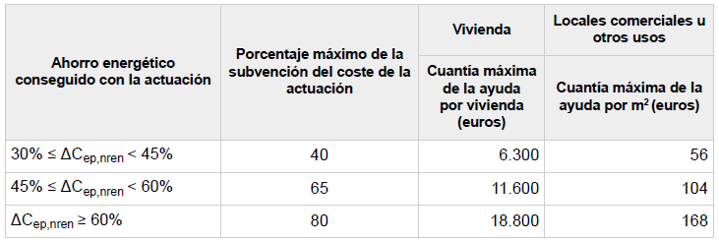
OTROS DATOS |  |  |  |  |  |  |  | Cuantía máxima de la subvención según la reducción de consumo de ep,nren (P3):
C.E.E. INICIAL | EDIFICIO O VIVIENDA UNIFAMILIAR
 | Superficie útil habitable (m²)

 | 0.00 | Sui
C.E.E. PREVISTO/FINAL | EDIFICIO O VIVIENDA UNIFAMILIAR
 | Superficie útil habitable (m²)

 | 0.00 | Suf

